图例包装参考
HIS RMA包装外箱必须备注RMA号码，备注方式参考：

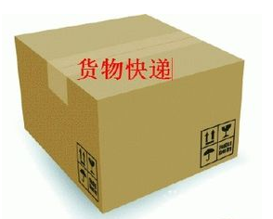

外箱上必须备注RMA授权号码

显卡一般故障图例列举如下，请按实际情况选择合适描述：
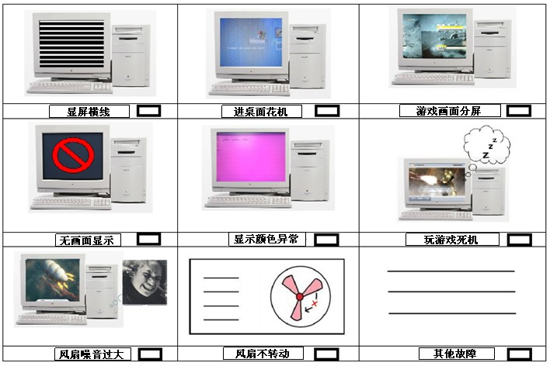

 | (页二)

